Лист1
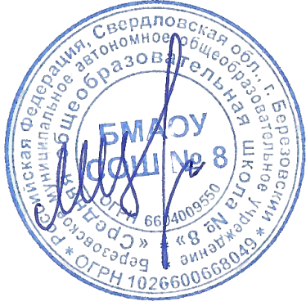
Утверждаю директор БМАОУ СОШ № 8

_____________________ |  | Цуканов М.Ю.

 |  |  | МЕНЮ
 |  |  |  |  | 14.04.2026 г.

Выход | Наименование блюд |  |  |  | стоимость питания (руб)

 |  | Завтрак 1-4 кл.
200,0 | Каша геркулесовая молочная с маслом сливочным |  |  |  | 39.83
200,0 | Чай (вариант 2) |  |  |  | 7.26
40,0 | Батон витаминизированный с маслом |  |  |  | 49.26
40,0 | Хлеб "Чусовской" витаминизированный |  |  |  | 7.65
 |  |  |  | Итого за Завтрак 1-4 кл. | 104
 |  | Обед 1-4 кл.
200,0 | Суп с клецками |  |  |  | 36.24
200,0 | Плов из отварного мяса свинины |  |  |  | 64.83
200,0 | Напиток из шиповника |  |  |  | 8.01
70,0 | Хлеб пшеничный витаминизированный |  |  |  | 19.27
40,0 | Хлеб "Чусовской" витаминизированный |  |  |  | 7.65
 |  |  |  | Итого за обед 1-4 кл. | 136
 |  | Комплекс 1-4 кл. (завтрак и обед)
200,0 | Каша геркулесовая молочная с маслом сливочным |  |  |  | 35.72
200,0 | Чай (вариант 2) |  |  |  | 7.26
40,0 | Батон витаминизированный с маслом |  |  |  | 39.43
40,0 | Хлеб "Чусовской" витаминизированный |  |  |  | 7.65
200,0 | Суп с клецками |  |  |  | 36.24
200,0 | Плов из отварного мяса свинины |  |  |  | 64.83
200,0 | Напиток из шиповника |  |  |  | 5.01
70,0 | Хлеб пшеничный витаминизированный |  |  |  | 19.27
40,0 | Хлеб "Чусовской" витаминизированный |  |  |  | 7.65
 |  |  | Итого за комплекс 1-4 кл. ( Завтрак и обед) |  | 217.2
 |  | Обед -5-11 кл. (льготники)
250,0 | Суп с клецками |  |  |  | 46.24
250,0 | Плов из отварного мяса свинины |  |  |  | 74.83
200,0 | Напиток из шиповника |  |  |  | 8.01
80,0 | Хлеб пшеничный витаминизированный |  |  |  | 21.27
40,0 | Хлеб "Чусовской" витаминизированный |  |  |  | 7.65
 |  |  |  | Итого за обед 5-11 кл. | 158
 |  | Комплекс 5-11 кл. (завтрак обед)
250,0 | Каша геркулесовая молочная с маслом сливочным |  |  |  | 35.72
200,0 | Чай (вариант 2) |  |  |  | 7.26
40,0 | Батон витаминизированный с маслом |  |  |  | 39.43
40,0 | Хлеб "Чусовской" витаминизированный |  |  |  | 21.59
250,0 | Суп с клецками |  |  |  | 46.24
250,0 | Плов из отварного мяса свинины |  |  |  | 74.83
200,0 | Напиток из шиповника |  |  |  | 8.01
80,0 | Хлеб пшеничный витаминизированный |  |  |  | 21.27
40,0 | Хлеб "Чусовской" витаминизированный |  |  |  | 7.65
 |  |  | Итого за комплекс 5-11 кл. ( Завтрак и обед) |  | 255.2

